Sheet3
Interrup. |  |  |  |  |  | TIMER

Sist. Op. | 1 | 1 | 2 |  |  | 3 | 2 |  | 6 | 2 |  | 6 |  |  |  |  | 7 |  | 2 |  | 4 |  |  | 7 |  | 5 | 2 | 2 | 8 | 8

Proceso 1 |  | L | L | E | E |  | L | L | L | L | E |  | BC | BC | BC | BC | BC | BC | BC | BC | BC | BC | BC |  | L | L |  | E |  | T

Proceso 2 |  |  | L | L | L | L | L | E |  | BC | BC | BC | BC | BC | BC | BC |  | L |  | E |  | BD | BD | BD | BD |  | L |  | E |  | T | T | T

Cinta |  |  |  |  |  |  |  |  |  | E | E | E | E | E | E | E | E | E | E | E | E | E | E

Disco |  |  |  |  |  |  |  |  |  |  |  |  |  |  |  |  |  |  |  |  |  | E | E | E | E
0 |  |  |  |  | 50 |  |  |  |  | 100 |  |  |  |  | 150 |  |  |  |  | 200 |  |  |  |  | 250 |  |  |  |  | 300

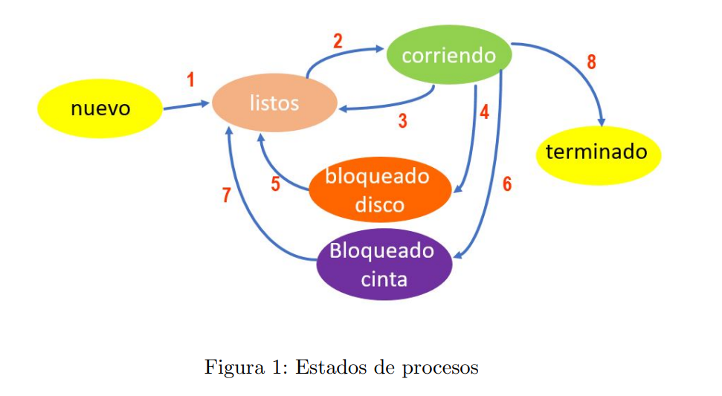
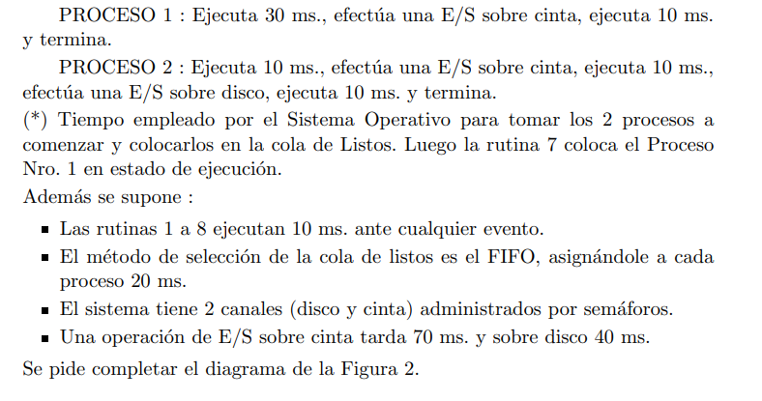
LISTOS | P1 | P2 | P1

